Inspección de sopladora
 | GESTIÓN EN SEGURIDAD Y SALUD EN EL TRABAJO |  |  |  |  |  |  |  |  |  | Código: |  | SST-F-37
 |  |  |  |  |  |  |  |  |  |  | Fecha: |  | 2025-10-15
 | FORMATO INSPECCIÓN DE SOPLADORA |  |  |  |  |  |  |  |  |  | Versión: |  | 1
 |  |  |  |  |  |  |  |  |  |  | Página: |  | 1 de 2

CENTRO DE TRABAJO o SEDE: |  |  |  |  |  | ÁREA: |  |  |  |  | FECHA: | dd | mm | aaaa
INSPECCIÓN REALIZADA POR: | Nombre completo |  |  |  |  |  |  |  | Cargo

MARCA: |  |  |  |  |  |  | MODELO, REFERENCIA o S/N:
FABRICANTE o PROVEEDOR: |  |  |  |  |  |  | No. INVENTARIO:

ASPECTO o CONDICIÓN A VERIFICAR |  |  | CUMPLIMIENTO |  |  |  |  |  | OBSERVACIONES/ COMENTARIOS
 |  |  | CUMPLE |  | NO CUMPLE |  |  | N/A
1. La carcasa protectora, mango de agarre y estructura en general esta en buenas condiciones, no esta rota, golpeada y el equipo esta limpio. |  |  |  |  |  |  |  |  | SOPLADORA
2. El cable de conexión eléctrica y el sujetasor del cable esta en buenas condiciones y completo, cuenta con clavija, no se evidencian añadiduras, encauchetado roto, alma del cable expuesta a cortos circuitos. |  |  |  |  |  |  |  |  | 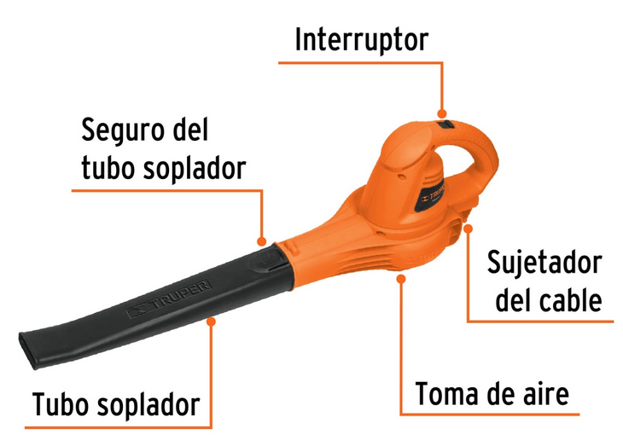
3. El interruptor de encendido/ apagado funciona sin atascarse o sentirse suelto.
4. El tubo soplador o ducto no presenta fisuras, no esta doblado o deformado, no ha perdido su flexibilidad, no se ha perdido la conexión entre el tubo y el cuerpo de la sopladora que genere fugas, no esta obstruido.
5. La toma de aire esta sin obstrucciones, sin suciedad en filtro de aire o en la rejilla de vetilación, rejilla completa y fija, el aire entra con fuerza por la toma.
6.El equipo cuenta con la hoja de vida y/o mantenimiento preventivo .
TOTAL |  |  | 0 |  | 0 |  |  | 0

PLAN DE ACCIÓN
ACTIVIDAD |  | ÁREA/ RESPONSABLE |  | FECHA CUMPLIMIENTO |  |  |  | FECHA COMPROBACIÓN |  | OBSERVACIONES

Nota : En caso de ser necesario inserte nueva fila para agregar información adicional al plan de acción.

Firma Ejecutor(es) de inspección: | __________________________________________________ |  |  |  |  |  |  | Firma del funcionario o contratista: |  |  | _____________________________________
N° Licencia de seguridad y salud en el trabajo: | _____________________________________________________ |  |  |  |  |  |  | Firma líder o supervisor del contrato: |  |  | _____________________________________

